Tabelle1
Aufgabe 1.1: Cows

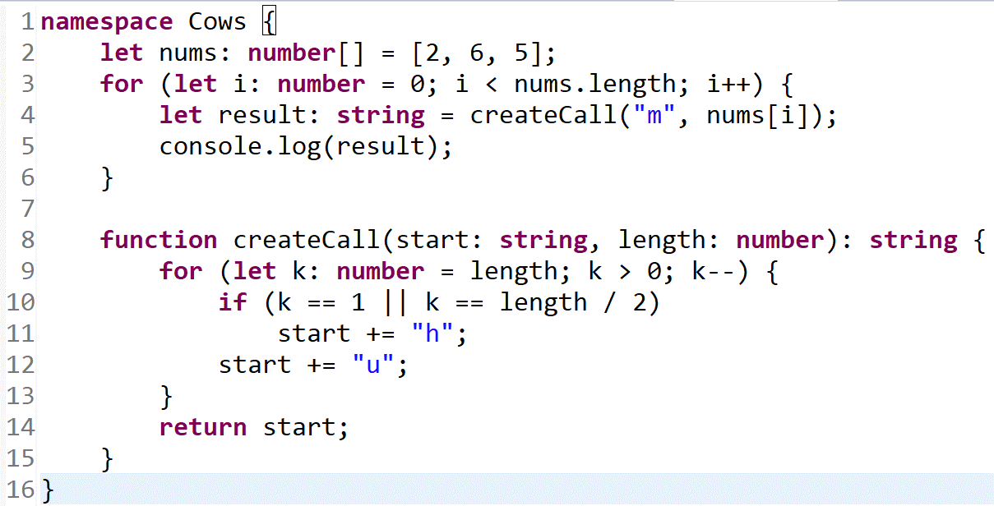
Code:

Hauptprogramm: |  |  |  | createCall:

Zeile | Kommentar | i:number | result string | Zeile | Kommentar | start string | length number | k number
2 | nums [2,6,5]
3 | Schleife beginnt 0<3 | 0
4 | Aufruf von createCall |  |  | 8 | Parameter definieren | "m" | 2
 |  |  |  | 9 | Schleife 2>0 |  |  | 2
 |  |  |  | 10 | nicht erfüllt (false)
 |  |  |  | 12 |  | "mu"
 |  |  |  | 9 | k decrementiert 1>0 |  |  | 1
 |  |  |  | 10 | erfüllt (true)
 |  |  |  | 11 |  | "muh"
 |  |  |  | 12 |  | "muhu"
 |  |  |  | 9 | k decrementiert 0>0↯
4 | Aufruf von createCall |  | "muhu" | 14
5 | console -> "muhu" |  |  | 8 | Parameter definieren | "m" | 6
3 | i incrementiert 1<3 | 1 |  | 9 | Schleife 6>0 ü |  |  | 6
4 | Aufruf von createCall |  |  | 10 | false
 |  |  |  | 12 |  | "mu"
 |  |  |  | 9 | k decrementiert 5>0 |  |  | 5
 |  |  |  | 10 | false
 |  |  |  | 12 |  | "muu"
 |  |  |  | 9 | k decrementiert 4>0 |  |  | 4
 |  |  |  | 10 | false
 |  |  |  | 12 |  | "muuu"
 |  |  |  | 9 | k decrementiert 3>0 |  |  | 3
 |  |  |  | 10 | true 3==3
 |  |  |  | 11 |  | "muuuh"
 |  |  |  | 12 |  | "muuuhu"
 |  |  |  | 9 | k decrementiert 2>0 |  |  | 2
 |  |  |  | 10 | false
 |  |  |  | 12 |  | "muuuhuu"
 |  |  |  | 9 | k decrementiert 1>0 |  |  | 1
 |  |  |  | 10 | true
 |  |  |  | 11 |  | "muuuhuuh"
 |  |  |  | 12 |  | "muuuhuuhu"
 |  |  |  | 9 | k decrementiert 0>0↯
4 | Aufruf von createCall |  | "muuuhuuhu" | 14
5 | console -> "muuuhuuhu" |  |  | 8 | Parameter definieren | "m" | 5
3 | i incrementiert 2<3 | 2 |  | 9 | Schleife 5>0 ü |  |  | 5
4 | Aufruf von createCall |  |  | 10 | false
 |  |  |  | 12 |  | "mu"
 |  |  |  | 9 | k decrementiert 4>0 |  |  | 4
 |  |  |  | 10 | false
 |  |  |  | 12 |  | "muu"
 |  |  |  | 9 | k decrementiert 3>0 |  |  | 3
 |  |  |  | 10 | false
 |  |  |  | 12 |  | "muuu"
 |  |  |  | 9 | k decrementiert 2>0 |  |  | 2
 |  |  |  | 10 | false
 |  |  |  | 12 |  | "muuuu"
 |  |  |  | 9 | k decrementiert 1>0 |  |  | 1
 |  |  |  | 10 | true
 |  |  |  | 11 |  | "muuuuh"
 |  |  |  | 12 |  | "muuuuhu"
 |  |  |  | 9 | k decrementiert 0>0↯
4 | Aufruf von createCall |  | "muuuuhu" | 14
5 | console -> "muuuuhu"
3 | Abbruchkriterium

